ศทบ.1
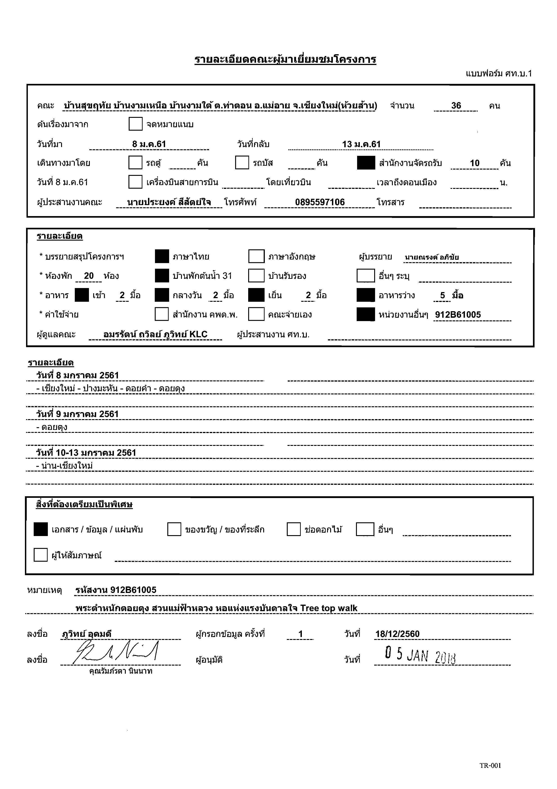

กำหนดการ
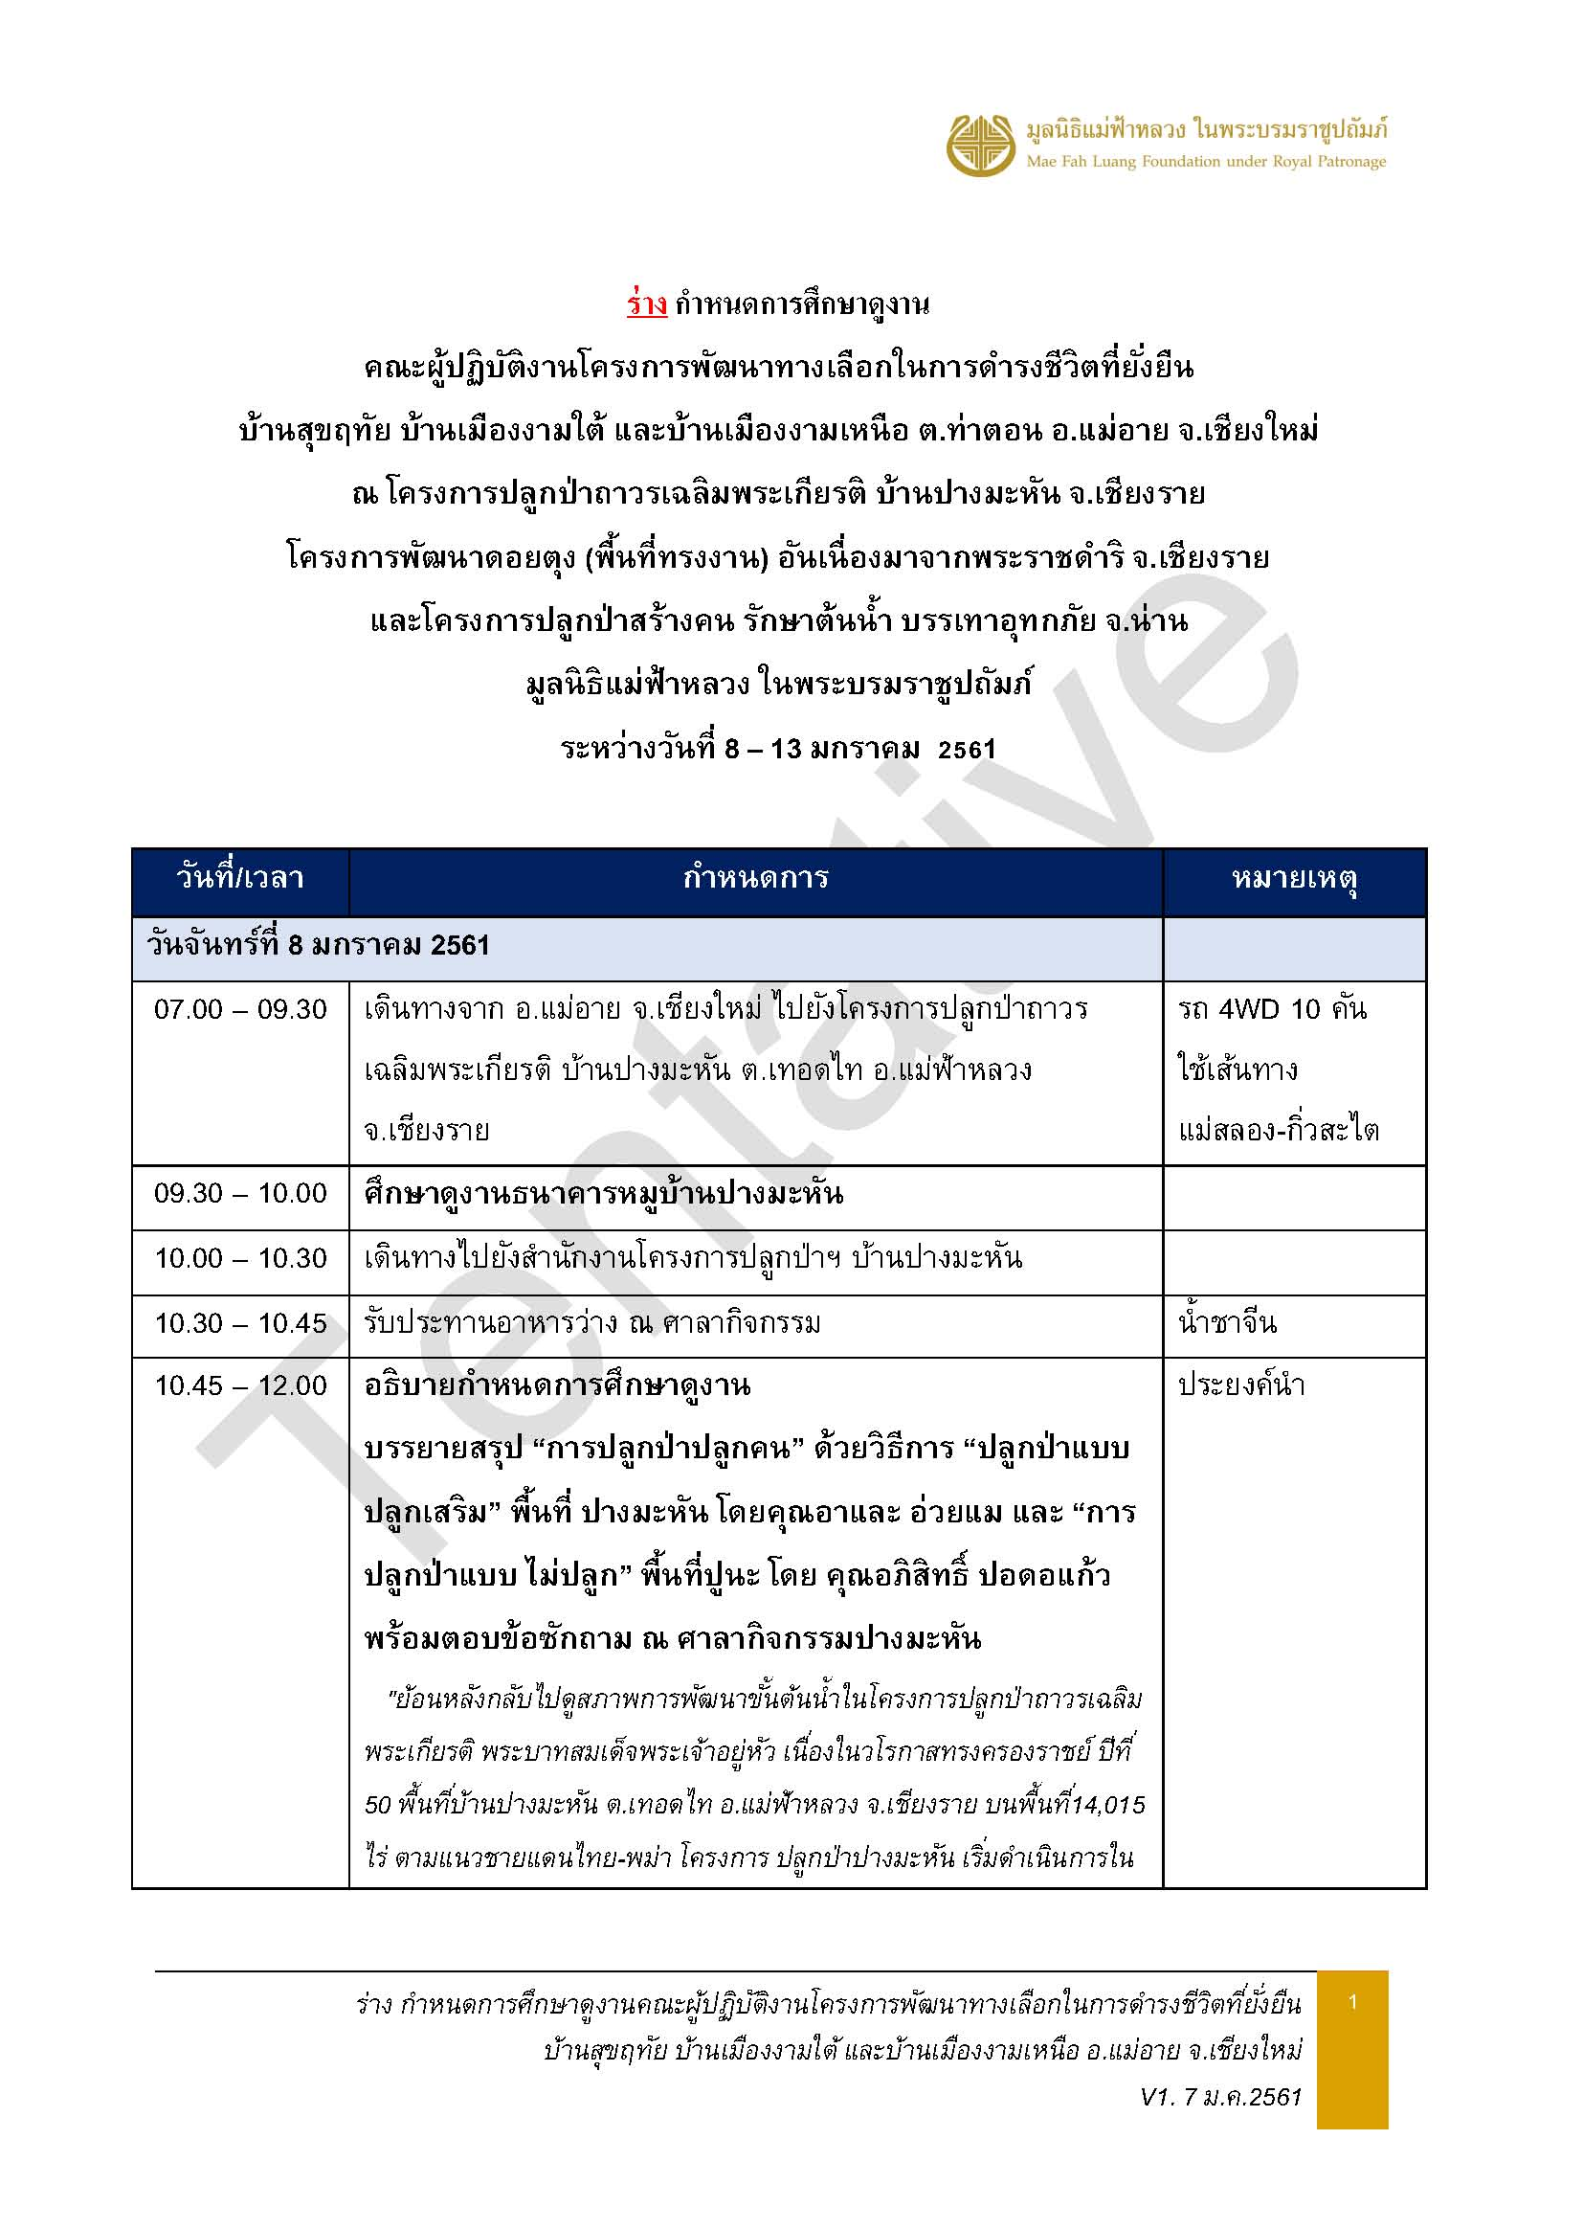

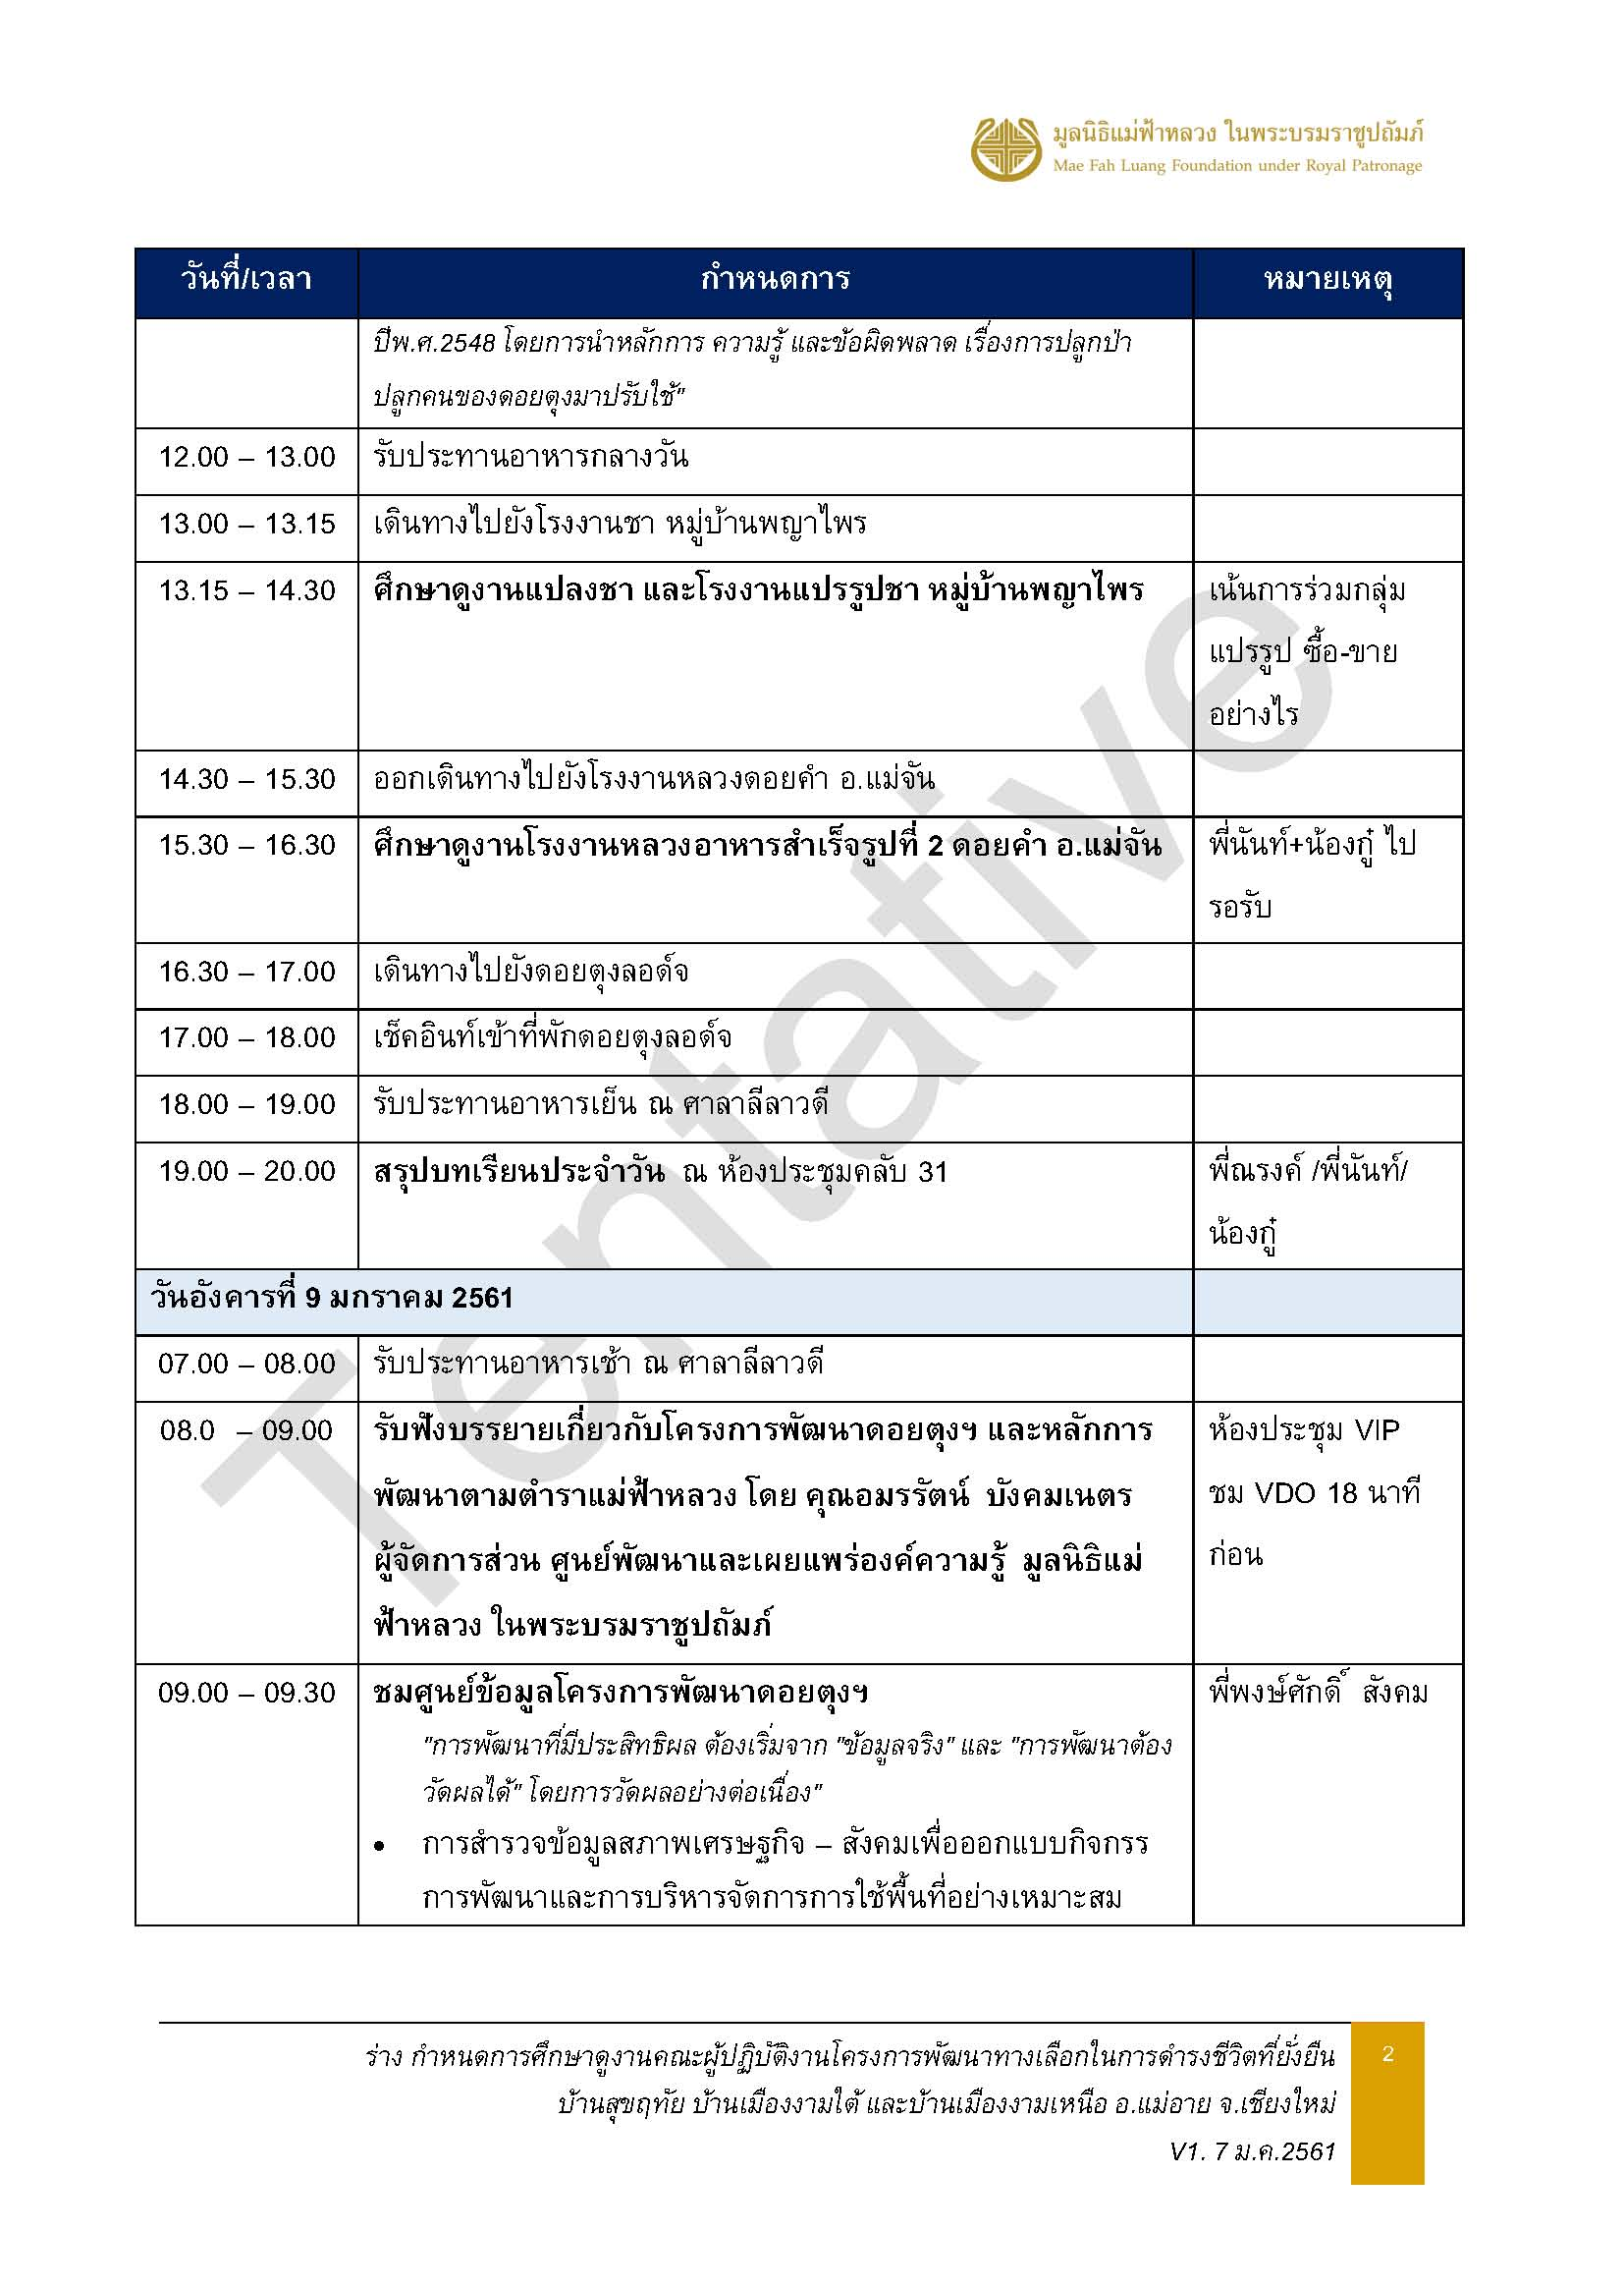

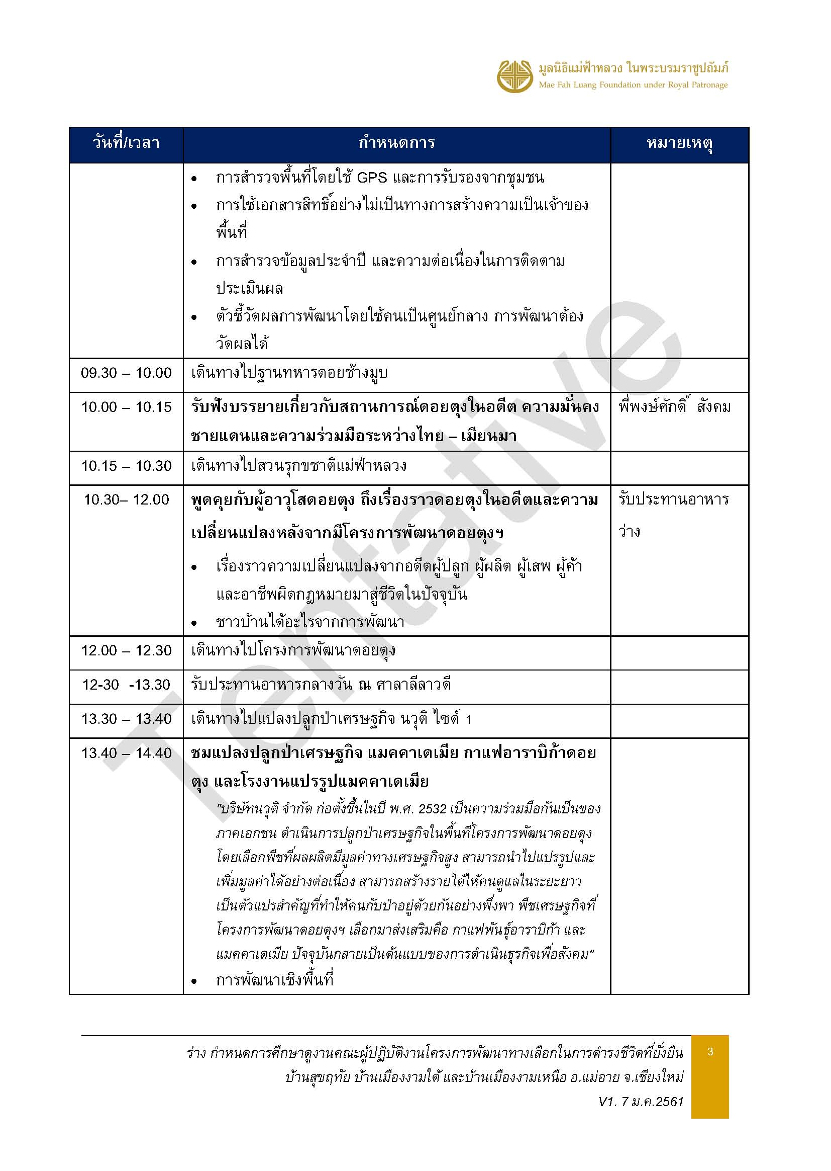

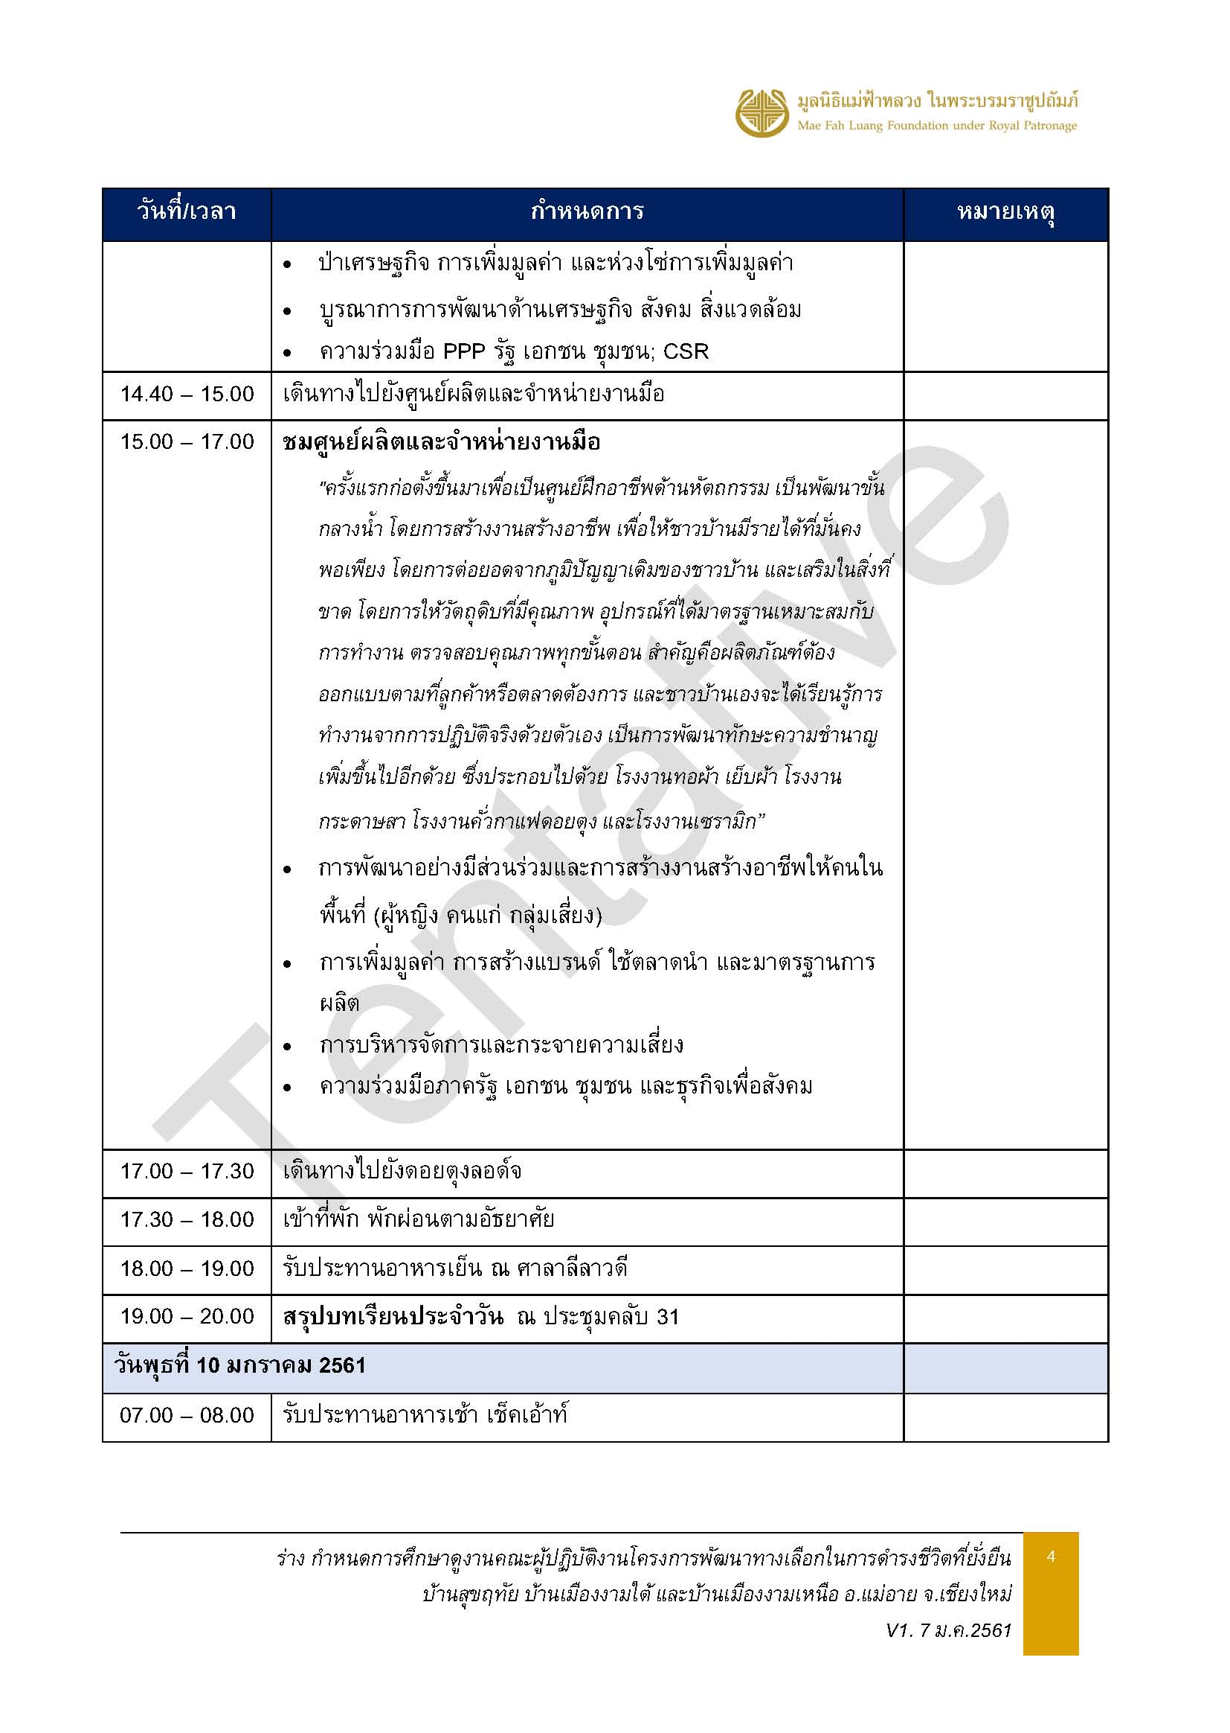

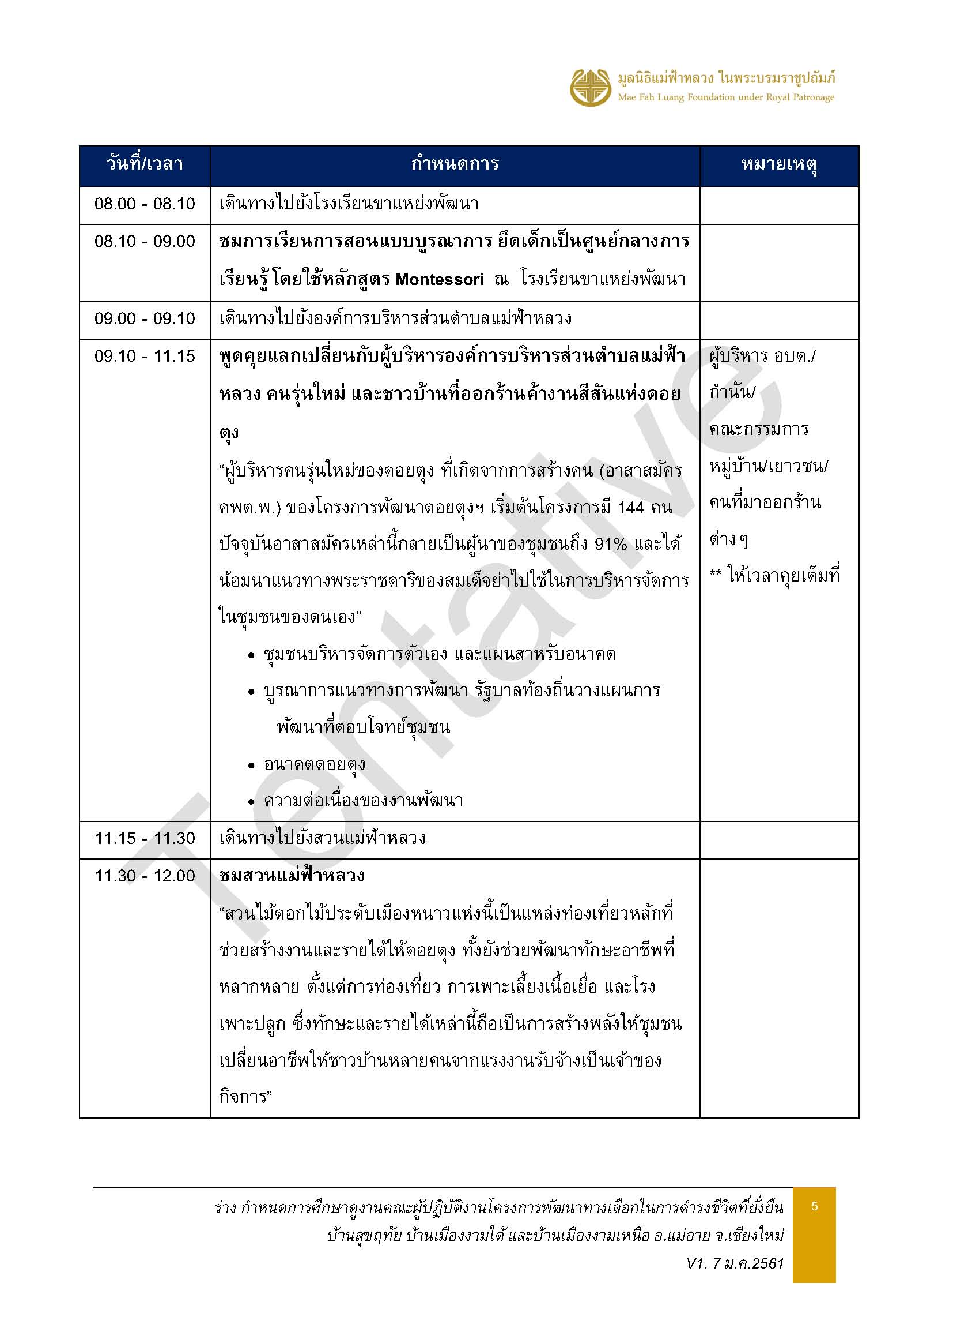

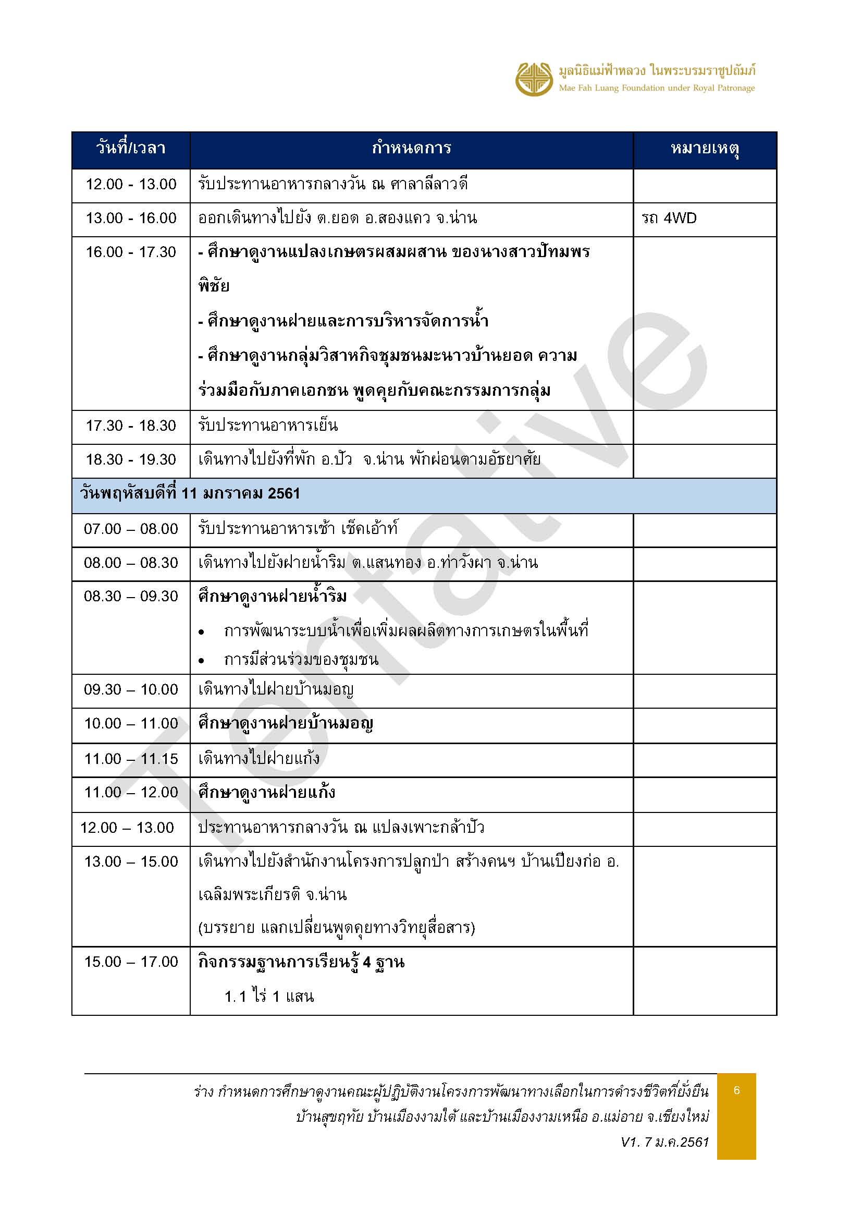

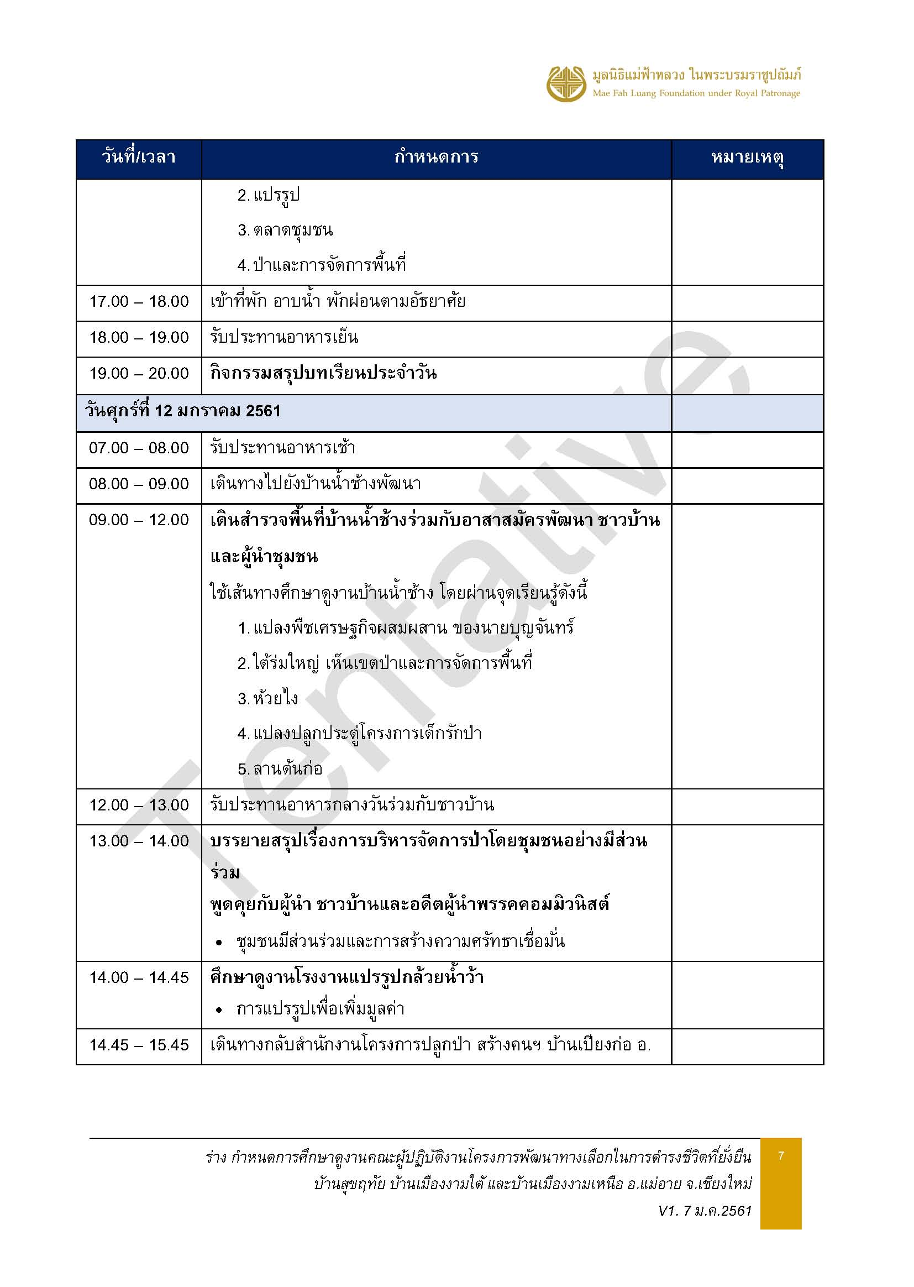

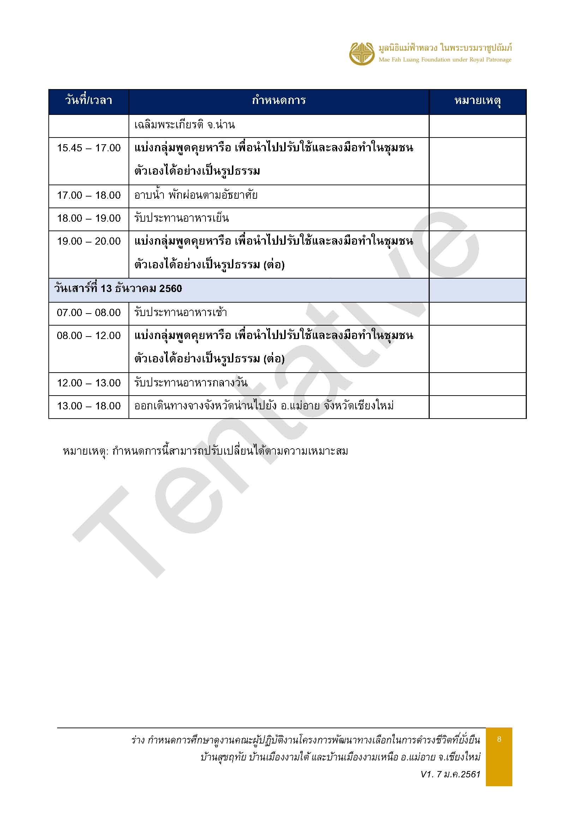

รายชื่อ
รายชื่อคณะผู้ปฏิบัติงานโครงการพัฒนาทางเลือกในการดำรงชีวิตที่ยั่งยืน
บ้านสุขฤทัย บ้านเมืองงามใต้ และบ้านเมืองงามเหนือ ต.ท่าตอน อ.แม่อาย จ.เชียงใหม่ (ห้วยส้าน รุ่นที่ 2)
หมู่บ้าน |  |  |  | จำนวน |  | รวม
บ้าน |  |  | หมู่ที่ | ชาย | หญิง
บ้านเมืองงามเหนือ |  |  | 9 | 9 | 3 | 12
บ้านห้วยส้าน (บาหลา) |  |  | 10 | 4 | 0 | 4
บ้านสุขฤทัย |  |  | 11 | 5 | 6 | 11
บ้านเมืองงามใต้ |  |  | 13 | 10 | 2 | 12
รวมทั้งหมด |  |  |  | 28 | 11 | 39
*** หมู่บ้านบาหลา
ลำดับ | ที่ | เพศ | ชื่อ-นามสกุล | ตำแหน่ง | กลุ่มบ้าน | รูปถ่าย | ที่พักดอยตุงลอดจ์
1 | 1 | ชาย | นายเฉลิมชัย นิตินโชติ | ผู้แทนกลุ่มบ้าน | บ้านบาหลา (ลีซอ) |  | 211
2 | 2 | ชาย | นายอาผู มาเยอะ | หัวหน้ากลุ่มบ้าน | บ้านบาหลา (อาข่า)
3 | 3 | ชาย | นายปาสือ จะแสง | หัวหน้ากลุ่มบ้าน | บ้านห้วยเต่า |  | 309
4 | 4 | ชาย | นายอาลาง วุ้ยยื่อ | หัวหน้ากลุ่มบ้าน | บ้านฮ้าฮก
*** หมู่บ้านสุขฤทัย
ลำดับ | ที่ | เพศ | ชื่อ-นามสกุล | ตำแหน่ง | กลุ่มบ้าน | รูปถ่าย
5 | 1 | ชาย | นายธนโชติ แดนชำณาญกุล | ผู้ใหญ่บ้าน | บ้านสุขฤทัย |  | 201
6 | 2 | ชาย | นายเหมียนลี่ แซ่จัง | ผู้นำโดยธรรมชาติ | บ้านสุขฤทัย
7 | 3 | ชาย | นายจะนู แซ่ลี | กรรมการ | บ้านสุขฤทัย |  | 202
8 | 4 | หญิง | นางสาวหมี่นา เพียรและ | กรรมการ | กลางนา |  | 213
9 | 5 | หญิง | นางบูอ๊อ เมื่องแล่ | กรรมการ | กลางนา
10 | 6 | หญิง | นางสาวอาเกอะ ตะฮ่อ | กรรมการ | บ้านสุขฤทัย |  | 215
11 | 7 | หญิง | นางสาวบูจู เปียงแล่ | กรรมการ | กลางนา
12 | 8 | หญิง | นางสาวดวงกมล นาคกร | กรรมการ | กลางนา |  | 219
13 | 9 | หญิง | นางสาวคำส่า ปู่หงส์ | กรรมการ | แสนสุข |  | มาไม่ได้ป่วยเข้าโรงพยาบาล (กะทันหัน)
14 | 10 | หญิง | นางสาวสุวรรณา นำไส่ | - | บ้านสุขฤทัย |  | -
15 | 11 | ชาย | นายจีรวัฒน์ ย่าภู่ | กรรมการ | บ้านสุขฤทัย |  | 210
16 | 12 | ชาย | นายณรงค์ศักดิ์ แซ่หยาง | กรรมการ | บ้านสุขฤทัย
*** หมู่บ้านเมืองงามใต้
ลำดับ | ที่ | เพศ | ชื่อ-นามสกุล | ตำแหน่ง | กลุ่มบ้าน | รูปถ่าย
17 | 1 | ชาย | นายสุรัตน์ สุจาศิริวงศ์ | ผู้ใหญ่บ้าน | เมืองงามใต้ |  | 310
18 | 2 | ชาย | นายสุบิน นะยัว | ผู้ช่วยผู้ใหญ่บ้าน | เมืองงามใต้ |  | 341
19 | 3 | ชาย | นายปะแส สล่าแสง | ผู้ช่วยผู้ใหญ่บ้าน | บ้านป่าแขม
20 | 4 | ชาย | นายประเสริฐ พิทยาไพศาล | ชาวบ้าน | บ้านสบงาม |  | 339
21 | 5 | ชาย | นายสมพร กุนา | ชาวบ้าน | เมืองงามใต้ |  | 202
22 | 6 | หญิง | นางมาลี นะยัว | ชาวบ้าน | เมืองงามใต้ |  | 220
23 | 7 | หญิง | นางสุพัตรา เซมู | กรรมการ | เมืองงามใต้
24 | 8 | ชาย | นายฐิติวัสส์ ศรีวิชัย | เยาวชน | เมืองงามใต้ |  | 339
25 | 9 | ชาย | นายดวงแก้ว มัลลิกาวงศ์ | ส.อบต. | เมืองงามใต้ |  | 342
26 | 10 | ชาย | นายวรเมธ จะคาปี๋ | ส.อบต. | บ้านป่าแขม
27 | 11 | ชาย | นายยุทธชัย ปู่เงิน | กรรมการ | เมืองงามใต้ |  | 343
28 | 12 | ชาย | นายพนา วิทินันท์ | กรรมการ | เมืองงามใต้
*** หมู่บ้านเมืองงามเหนือ
ลำดับ | ที่ | เพศ | ชื่อ-นามสกุล | ตำแหน่ง | กลุ่มบ้าน | รูปถ่าย
29 | 1 | ชาย | นายดวงแก้ว ยานทา | ผู้ใหญ่บ้าน | เมืองงามเหนือ |  | 310
30 | 2 | ชาย | นายอาแหล่ นาโฮ่ | ผู้ช่วยผู้ใหญ่บ้าน | เมืองงามเหนือ | 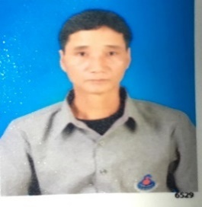 | 311
31 | 3 | ชาย | นายอาก่อ อือชอบ | ผู้ช่วยผู้ใหญ่บ้าน | อาเพียง | 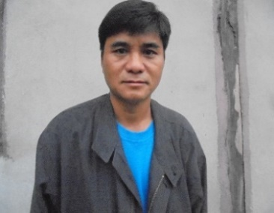
32 | 4 | ชาย | นายอาโต ตะฮ่อ | ชาวบ้าน | ยะผ่า |  | 325
33 | 5 | ชาย | นายอาเปียว หมื่อเต๊ะ | ชาวบ้าน | ยะผ่า
34 | 6 | ชาย | นายอะโล วูยือ | ชาวบ้าน | ยะผ่า |  | 326
35 | 7 | ชาย | นายกิติพงษ์ ทาแฮ | ชาวบ้าน | ยะผ่า
36 | 8 | ชาย | นายยุทธพงษ์ จินดาธรรมรัตน์ | เยาวชน | เมืองงามเหนือ |  | 327
37 | 9 | ชาย | นายสุรสิทธิ์ ปลอแฮ | เยาวชน | เมืองงามเหนือ | 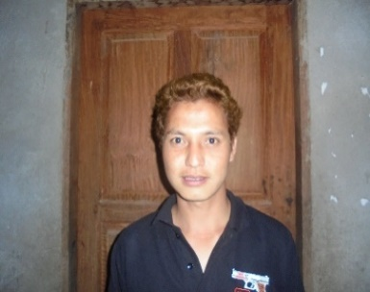
38 | 10 | หญิง | นางพยอม ปลอแฮ | แม่บ้าน | เมืองงามเหนือ |  | 214
39 | 11 | หญิง | นางจันทร์สุข ขจรฤดีกรสกุล | แม่บ้าน | เมืองงามเหนือ
40 | 12 | หญิง | นางสาวอรวรรยา ลิโพนุ | แม่บ้าน | เมืองงามเหนือ

ห้องประชุม VIP
โต๊ะเสริมศูนย์ข้อมูล
โต๊ะเสริมตอนคุยกับเยาวชน
ฟริปชาร์จ 1
ฟริปชาร์จ 2
โต๊ะขาว เสริม 1
1
14
โต๊ะกลาง
โต๊ะขาว เสริม 3
17
2
9

15
18
3
10

โต๊ะขาว เสริม 2
4
11
12
โต๊ะขาว เสริม 4
19
16
5

17
6
13
20

7
8

IT
โซฟา

